Toelichting
Instructie ZonMw Budgetformat

A | Zorg dat u bekend bent met de specifieke callvoorwaarden

 | Bekijk de oproeptekst om de situatie in te schatten of bel ZonMw voor meer duidelijkheid.

B | Let op: enkel de gele cellen zijn te bewerken, de blauwe cellen zijn vergrendeld / verborgen.

C | Start uw budget aanvraag door het tabblad "Deelnemerslijst" in te vullen.

D | Vervolg uw budget aanvraag door het tabblad "Budget" in te vullen.


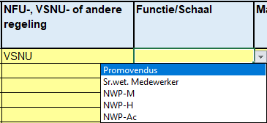
E | Overige kosten

- | Voeg de omschrijving van de kosten in kolom D toe.
- | Vul a.u.b. de kosten in (gebaseerd op een inkooporder of een calculatie) in kolom G
- | Voeg, indien van toepassing, de eigen bijdragen van de deelnemende organisatie of de cofinanciering van een derde partij toe. (kolom H)
- | Als er een samenwerking is, vul de kosten van alle partijen in over de kosten categorien.

F | Interne medewerker

- | Voeg de functie van de interne medeweker toe
- | Voeg de FWG schaal van de interne medewerker toe
- | Het aantal maanden dat de interne medewerker aan het project gaat werken (max. 6 maanden)
- | Voeg het brutto maandelijke salaris in van de interne medewerker
- | Voeg het % aan Fte toe voor de duur van het project (max. 6 maanden)
- | Voeg het % van mogelijke overhead kosten toe aan kolom J

G | Extra toelichtenveld in budget

- | Eventuele additionele toelichtingen of verklaringen kunnen hier geplaatst worden.

H | Afronden van de begroting

- | Print zowel het tabblad 'Interne medewerker' als 'budget' uit in pdf-format, of sla beiden op als pdf-bestand, en onderteken deze.

